24性能测试一
苏州诚河清洁 设备有限公司 |  |  |  | 装配作业指导书 |  |  | 产品型号 |  | P486 | 工序 号 | 总装-24
 |  |  |  |  |  |  | 文件编号 |  | CHC/B-7.5.1-04-125 | 工序名称 | 性能测试一
 |  |  |  |  |  |  | 版 本 |  | B/0 | 标准工时
 |  |  |  |  |  |  | 工位人数 |  | 1人
工步 | 工步内容与要求 |  |  |  |  |  |  | 工装 | 工步图示
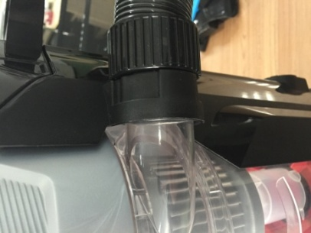
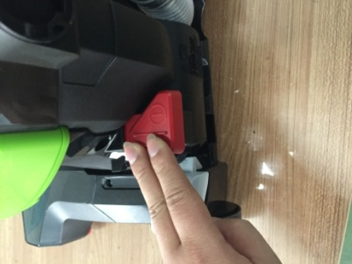
1 | 每天校准测试仪并做好记录。
2 | 测试条件：额定电压120V |  |  |  |  |  |  | 软管口测试仪
 | 测试接收标准：软管全堵状态-真空度≤15KPa
 | 软管堵5/8英寸孔板状态-真空度≥7.5KPa
 | 平均电流：7.1A——8.6A
3 | 手摸尘室进风密封圈一圈，检查是否漏装，安装是否到位；
装测试软管
打开电源开关
4 | 将产品电源插头在测试仪的检测插座内；
5 | 将测试软管装在产品软管接口处，装配感觉应无阻滞；
6 | 打开产品电源开关，启动测试仪开关，测试仪进行检测，等额
启动测试仪开关
 | 定电流、软管堵孔、软管全堵三个检测项目结束，三个项目都
 | 亮绿灯，判产品合格，若有一个项目亮红灯，则判产品不合格，
 | 在产品上做好标识并做好记录，送返修；
7 | 测试过程中,在滚刷位置下要放白色衬板,手压住地刷表面，若
 | 感觉地刷振动严重或发现有滚刷掉毛，做好标识并做好记录，
 | 送返修；
8 | 全堵状态时，耳听安全阀工作是否正常，有无抖动和异音；
绿灯全亮判合格
 | 如发现不良，在产品上做好标识并做好记录，送返修；
9 | 连续检测开关3次（最后呈关闭状态），检查开关性能，若发现开
 | 关有失灵现象，则判产品不合格，做好标识并做好记录，送返修；
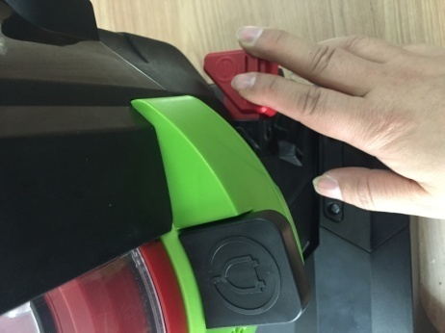
检查开关通断
10 | 产品开启、关闭时，应无异音情况；
11 | 检测合格的产品，关闭产品电源，拔下产品电源插头，将软管组件安装到位，
 | 将产品流入下道工序；
** | 测试前检查各零部件应装配到位，测试过程中若发现真空度不到
 | 严禁推动尘室，以免造成测试的数值不准确，做好标识送返修；
 | 整机配色、丝印、贴纸按照任务单要求
编制 |  | 袁超 | 审核 |  | 批准 | 文件状态
日期 |  | 2016-05-30 | 日期 |  | 日期

25性能测试二
苏州诚河清洁 设备有限公司 |  |  |  | 装配作业指导书 |  |  | 产品型号 |  | P486 | 工序 号 | 总装-25
 |  |  |  |  |  |  | 文件编号 |  | CHC/B-7.5.1-04-125 | 工序名称 | 性能测试二
 |  |  |  |  |  |  | 版 本 |  | B/0 | 标准工时
 |  |  |  |  |  |  | 工位人数 |  | 1人
工步所需零部件 |  | 序号
 |  | 零部件名称
 |  | 数量
工步 | 工步内容与要求 |  |  |  |  |  |  | 工装 | 工步图示
1 | 每天校准测试仪并做好记录。
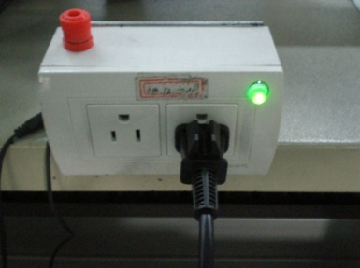
2 | 测试条件：额定电压120V |  |  |  |  |  |  | 地刷口测试仪
 | 测试接收标准：地刷全堵状态-真空度≥4.5KPa
 | 地刷堵1英寸孔板状态-真空度≥0.875KPa
 | 平均电流：7.1A——8.6A
3 | 将产品搬到测试仪上，定位到位；
4 | 将电源线从产品背面绕过，把插头在测试仪的检测插座内；
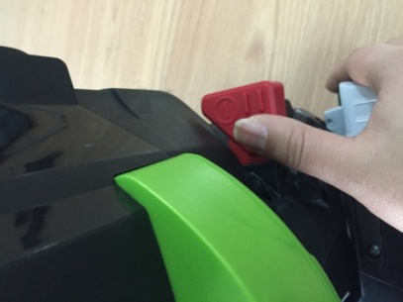
5 | 打开产品电源开关，按测试仪启动开关；
打开电源开关
6 | 测试仪进行检测，等额定电流、地刷堵孔、地刷全堵三个检测
 | 项目结束，三个项目都亮绿灯，判产品合格，若有一个项目亮红
 | 灯，则判产品不合格，在检测过程手摸地刷，如果感觉地刷振动超
 | 标、产品有异常声音，则判产品不合格，在产品上做好标识并做
 | 好记录，送返修；
7 | 产品开启、关闭时，应无异音；
8 | 滚刷应不与地刷组件其他部位产生摩擦；
绿灯全亮判合格
启动测试仪开关
9 | 检测合格的产品，关闭产品电源，拔下测试软管、产品电源插头，
 | 将产品流入下道工序；
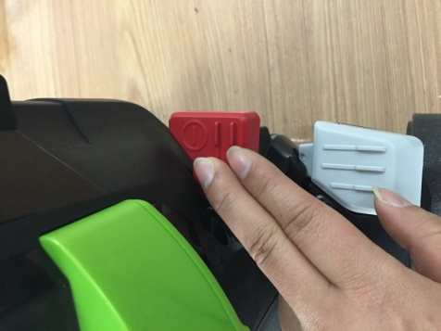
检查开关通断
** | 测试前检查各零部件应装配到位，测试过程中若发现真空度不到
 | 严禁推动尘室，以免造成测试的数值不准确，做好标识送返修；
 | 整机配色、丝印、贴纸按照任务单要求
编制 |  | 袁超 | 审核 |  | 批准 | 文件状态
日期 |  | 2016-05-30 | 日期 |  | 日期

26外观检查
苏州诚河清洁 设备有限公司 |  |  |  | 装配作业指导书 |  |  | 产品型号 |  | P486 | 工序 号 | 总装-26
 |  |  |  |  |  |  | 文件编号 |  | CHC/B-7.5.1-04-125 | 工序名称 | 外观检查
 |  |  |  |  |  |  | 版 本 |  | B/0 | 标准工时
 |  |  |  |  |  |  | 工位人数 |  | 1人
工步 | 工步内容与要求 |  |  |  |  |  |  | 工步图示
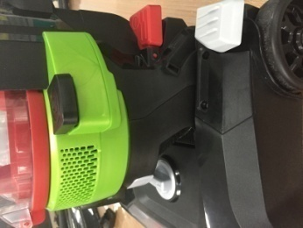
A
分两档释放脚踏锁块
电源线插头护套
1 | 检查顺序按图示要求，A、B、C、D、E、逐面检查
2 | 功能检查：
 | **检查脚踏锁块，应有两挡档位，先按一下，机体放下45°，
 | 再按一下，机体可放至水平位置,每一下都要有明显的扣位声；
检查地刷底板螺丝、升降架、滚刷
E
 | **检查升降旋钮，一手托住底部升降架，将升降旋钮按标识
 | 旋转后再反转至中间档位，看每一档是否有明显定位且有明
 | 显升降作用；
 | **检查大滚轮、升降小滚轮，转动大滚轮、升降小滚轮，应转
检查表面、配合缝隙
 | 动灵活，用手拨动大滚轮，大滚轮应转动灵活；
3 | 配合检查：所有零部件是否齐全；所有相临零件的配合缝隙要均匀
B
工装与升降架组件之间无明显缝隙
 | 并≤1mm（如发现缝隙过大用1mm塞规检测缝隙是否超出范围）
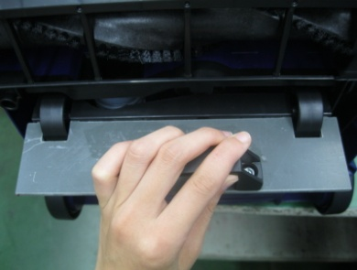
4 | 不可有起级现象，检查锁紧螺丝有无漏打，出风百洁布有无漏装；
检查软管连接管定位筋位置
5 | 关键部件检查：检查开关、电源线、滚刷，软管连接管的定位筋
 | 是否装配到位；
6 | 塑件检查：不可有擦毛、划伤、废边，脏污，手持部位不可有毛刺
 | 等注塑不良；
小滚轮轴压制到位、小滚轮转动灵活
7 | 丝印、印刷、标贴检查：检查丝印、尘室印刷是否有缺损、模糊
C
 | 等不良、铭牌是否有印刷不良；
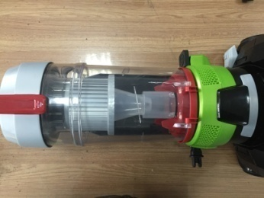
重要表面
8 | 检查工装与升降架组件之间应无明显缝隙，小滚轮轴压制到位，
 | 手摸小滚轮应转动灵活；
检查出风百洁布有无漏装
D
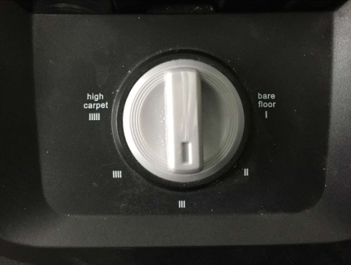
检查升降旋钮功能
9 | 以上有任何一处不良产品都判为不合格，做好标识送返修并做好记录；
10 | 将电源线长度整理一致后，把匝线带匝牢，将护套插入电源线插脚；
11 | 合格产品敲上工号印,然后把整机轻放在流水线上流入下道工序；
检查表面、丝印、贴纸、螺丝
 | 整机配色、丝印、贴纸、铭牌按照任务单要求
编制 |  | 袁超 | 审核 |  | 批准 | 文件状态
日期 |  | 2016-05-30 | 日期 |  | 日期

